SP-1 精密点検シート
点検チェックシート（OSNET電源・通信線用避雷器 NetSP-2)

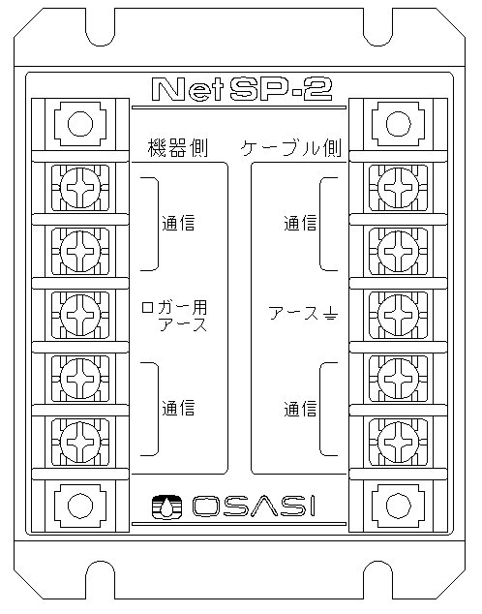
 | 本点検内容は通常の点検を実施したうえで行う精密点検となっています
 | そのため測定に使用するテスタによっては測定できない項目があります
 | 通常の点検チェックシートと併せてご使用ください
機器側
ケーブル側
【避雷器】
通信 A
通信 A
NetSP-2 |  |  | 製造番号 | No.
通信 B
通信 B
アース
アース
通信 C
通信 C
通信 D
通信 D

【ライン間抵抗測定】
 | 測定方法 1. テスタを抵抗測定モードにする 2. リード線をショートさせ、測定値が落ち着いたら「REL」し、表示を0.00にする 3. 各端子間を測定する

 |  |  |  |  |  | 判定：（○良 ✕否 △注意）
 | 点 検 内 容 |  |  |  | 基準値 | 判定 | 測定値
 | （機器側）通信 A － （ケーブル側）通信 A 間 |  |  |  | 1.0±0.2Ω 以内 （0.8～1.2Ω） |  |  | Ω
 | （機器側）通信 B － （ケーブル側）通信 B 間 |  |  |  |  |  |  | Ω
 | （機器側）通信 C － （ケーブル側）通信 C 間 |  |  |  |  |  |  | Ω
 | （機器側）通信 D － （ケーブル側）通信 D 間 |  |  |  |  |  |  | Ω
 | （機器側）アース － （ケーブル側）アース 間 |  |  |  | 0.05Ω 以下 |  |  | Ω

【線間容量測定】
 | 測定方法 1. テスタを静電容量測定モードにする（┫⊢） 2. レンジを nF にして「REL」し、表示を0.00にする 3. 各端子間を測定する

 |  |  |  |  |  | 判定：（○良 ✕否 △注意）
 | 点 検 内 容 |  |  |  | 基準値 | 判定 | 測定値
 | 機器側 | 通信 A － アース 間 |  |  | 3.0ｎF 以下 |  |  | nF
 |  | 通信 B － アース 間 |  |  | 6.0nF 以下 |  |  | nF
 |  | 通信 C － アース 間 |  |  | 3.0ｎF 以下 |  |  | nF
 |  | 通信 D － アース 間 |  |  | 6.0nF 以下 |  |  | nF
 |  | 通信 A － 通信 B 間 |  |  | 6.0nF 以下 |  |  | nF
 |  | 通信 C － 通信 D 間 |  |  |  |  |  | nF

備 考

